상품제안서
선물세트 8종-핸드워시 가그린 치약칫솔 흡착시계 (기능성)스포츠타올 /아이깨끗해 손세정제 | 상품코드: F28383

 |  |  |  |  |  |  | 02-412-0044 | www.easy1.co.kr
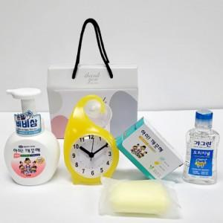

【상세/제작정보】 | <p>인쇄관련 별도문의</p>

【인쇄/포장옵션】 | / 포장불가능

【공급단가】 | 수량 | 50~ | 100~ | 500~ | 1,000~ | 2,000~
*VAT별도 | 단가 | 15,480원 | 15,220원 | 14,830원 | 14,570원 | 14,190원

【상품 URL】 | http://www.easy1.co.kr/src/goods_detail.php?gdno=28383

